HR_18
タスク名

ナビ | ツール > セキュリティ・コンソール > ユーザー・カテゴリ

1. "DEFAULT"リンクをクリック
2. 「パスワード・ポリシー」を選択
3. 右上の編集ボタンを押下
4. 下記表の「設定値」に記載された値で更新する

パスワード・ポリシー
 | ポリシー | デフォルト値 | 設定値
 | パスワード失効までの日数 | 90 | 90
 | パスワード失効警告までの日数 | 10 | 5
 | パスワード・リセット・トークン失効までの時間数 | 4 | 4
 | パスワードの複雑性 | 簡易 | カスタム
 | 最小文字数 | 8 | 8
 | 大文字の最小数 | 0 | 0
 | 小文字の最小数 | 0 | 1
 | 最小桁数 | 1 | 1
 | 最小特殊文字数 | 0 | 1
 | 前回のパスワード禁止 | No | Yes
 | 管理者によるパスワードの手動リセットを許可 | Yes | Yes

5. 「完了」ボタンを押下する。

ロール名 | ロール・コード | ロール・カテゴリ | 事前定義ロール | 摘要 | 摘要
伊藤園_システム_ジョブモニター | KI_SYS_JOB_MONITOR | Common - Abstract Roles
伊藤園_仕入先銀行口座_API | KI_SYS_SIIRESAKIGINNKOUKOUZA_API | Common - Abstract Roles

2.ロール階層

2-1-1. 「ロールの追加」をクリック
ロール名 | ロール・コード | ロール・カテゴリ | 事前定義ロール | 摘要 | 摘要
伊藤園_システム_ジョブモニター | KI_SYS_JOB_MONITOR | Common - Abstract Roles

2-1-2. ロール名を検索して、「ロール・メンバーシップの追加」をクリック
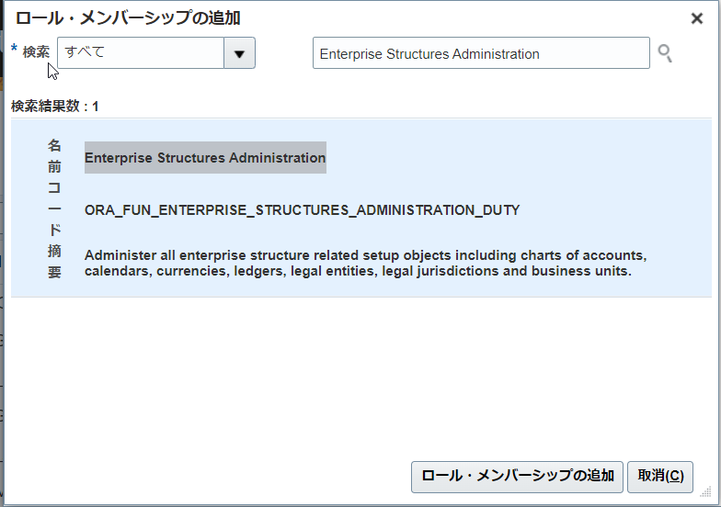

名前 | コード | 摘要
ESS Monitor Role | ESSMonitor | ESS infra monitor role, has read-only privileges for monitoring.

3.機能セキュリティ・ポリシー
権限
ロール名 | ロール・コード | ロール・カテゴリ | 事前定義ロール | 摘要 | 摘要
伊藤園_仕入先銀行口座_API | KI_SYS_SIIRESAKIGINNKOUKOUZA_API | Common - Abstract Roles

3. 「機能セキュリティ・ポリシーの追加」をクリック

3

3-1. 機能名を検索して、「選択した権限の追加」をクリック
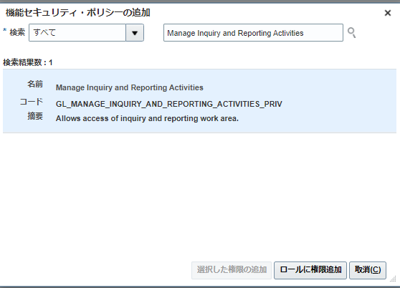

3

名前 | コード | 摘要
Payee Bank Account Management | ORA_IBY_PAYEE_BANK_ACCOUNT_MANAGEMENT_DUTY | Manages supplier bank accounts and other payment details.
Supplier Profile Management | ORA_POZ_SUPPLIER_PROFILE_MANAGEMENT_DUTY | Manages supplier profile information.

4.一旦、全て「次」をクリックして、要約画面で「保存してクローズ」を押す。

